模型说明
１、主题分类
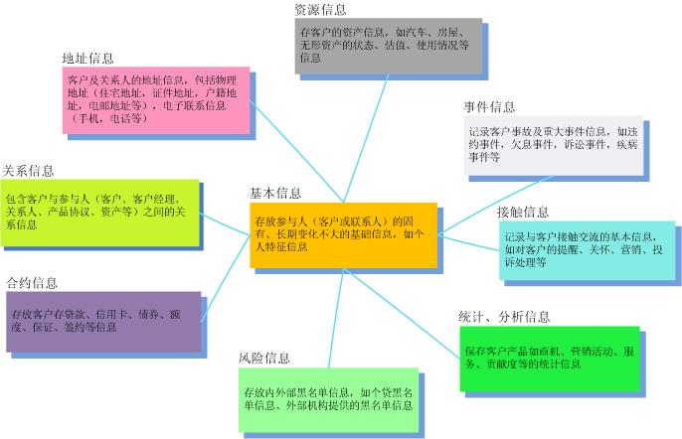

２、二级分类
实体主题二级分类

３、实体类型

４、实体级别
基本实体 | 属于ECIF模型基本组成部分

5、类型说明
 | 类型 | 格式 | 备注
 | DATE | YYYYMMDD | 与外部系统交互数据，8位长度的字符串
 |  | YYYYMMDDHH24MISS | 与外部系统交互数据，14位长度的字符串
 | TIMESTAMP | YYYYMMDDHH24MISSFF3 | 与外部系统交互数据，17位长度的字符串
 | CODE | 大类编码+小类编码 | 属于标准编码，最大长度为10位

